PD
เลขที่ SKU : 33-901-012 วันที่ : 21/09/2023
1. ข้อมูลสินค้า |  |  |  | รูปสินค้า
ประเภท (กลุ่มหลัก) |  | ประเภท (กลุ่มรอง)
ชื่อภาษาไทย | เครื่องฉีดน้ำแรงดันสูง EU125 Pro II Z TIS (แนวตั้ง) | ชื่อภาษาอังกฤษ
รหัสสินค้า | 33-901-012 | Barcode | 8859007714821
สถานะสินค้า | N | รหัสทีมขาย
รุ่น (Model) |  | ยี่ห้อ
สีตัวสินค้า | แดง | สีของบรรจุภัณฑ์ | แดง - ดำ
ทำจากวัสดุ | เหล็ก - พลาสติก | ประเทศผู้ผลิต | PRC
ผู้ผลิต | พลา กรุ๊ป (ไทยแลนด์) จำกัด

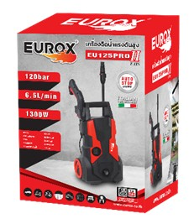
2. คุณสมบัติ |  |  |  | รูปบรรจุภัณฑ์
ระบบมอเตอร์ | Induction Motor | กำลังมอเตอร์ | 1,300 วัตต์
อัตราการไหล | 6.5 ลิตร/นาที | แรงดันสูงสุด | 120 บาร์
สายฉีดน้ำ | 10 เมตร

3. รายละเอียดบรรจุภัณฑ์
ขนาดสินค้า (ซม.) | 30x23x40 (ไม่รวมบรรจุภัณฑ์) | น้ำหนักสินค้า (กก.) | 5 (ไม่รวมบรรจุภัณฑ์)
ขนาดกล่อง 1 (ซม.) | 32x25x42 | ขนาดบรรจุ (กล่อง) | 1 PCS
ขนาดกล่อง 2 (ซม.)
 |  | น้ำหนักรวมสินค้า (กก.) | 5.8
บาร์โค้ดกล่อง | 8859007714821 | ขนาดลัง (ซม.) | xx | อุปกรณ์ภายในกล่อง
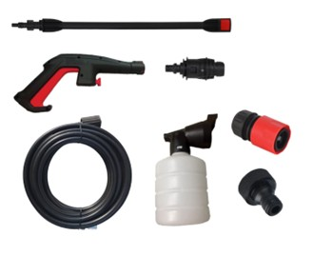
ขนาดบรรจุ (ลัง) |  | น้ำหนักลังรวมสินค้า (กก.)

4. อุปกรณ์ภายในกล่อง
- ปืนฉีดน้ำแบบสั้น - สายฉีดน้ำแรงดัน 10 เมตร - สายน้ำเข้ายาว - ข้อต่อสวมสายยาง - ตัวกรองน้ำเข้า - กรองน้ำเข้าเครื่อง - คู่มือการใช้งาน - ใบรับประกัน 6 เดือน (รับประกันเฉพาะมอเตอร์) - ก้านต่อปืนฉีดน้ำ

5. วิธีการใช้งาน
ใช้สำหรับฉีดทำความสะอาดภายนอก

6. จุดเด่น จุดขาย ของสินค้า
- รูปลักษณ์ทันสมัย กระทัดรัด น้ำหนักเบา เคลื่อนย้ายได้สะดวก - ประหยัดพลังงานด้วยระบบ Auto stop หยุดอัตโนมัติเมื่อปล่อยไกปืน - มอเตอร์มี Thermo ป้องกัน อุณหภูมิสูง - ใช้มอเตอร์แบบ Induction Motor(ไม่ใช้แปรงถ่าน) มีการใช้งานทดทาน ยาวนาน ทำให้ความร้อนในการใช้งานต่ำ ทำให้ฉีดต่อเนื่องได้ยาวนาน เสียงเงียบ - เหมาะสำหรับใช้งานในครัวเรือน เช่น ล้างจักรยาน รถยนต์ ทำความสะอาดพื้น |  |  |  | รูปลังสินค้า

7. การรับประกัน
ระยะเวลารับประกัน (เดือน) | 6 ระบุ
ประเภทการรับประกัน | เครื่องมือเกษตร
เงื่อนไขการรับประกัน | ห้ามดัดแปรง ห้ามใช้งานผิดวิธี

8. ข้อมูล สคบ.
ชื่อสินค้า | เครื่องฉีดน้ำแรงดันสูง EU125 Pro II Z TIS (แนวตั้ง)
ผลิตจากประเทศ | PRC
จัดจำหน่ายโดย | บริษัท คิงบางกอก อินเตอร์เทรด จำกัด |  |  | รูป Barcode
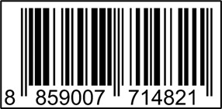
 | 541,543,545 ซอย 39/1 แขวงท่าแร้ง เขตบางเขน กรุงเทพมหานคร 10220
 | เลขประจำตัวผู้เสียภาษี: 0105545012035 สำนักงานใหญ่ | โทรศัพท์: 02-509-3850 | โทรสาร: 02-509-3856
บรรจุ | 1 ตัว/กล่อง
วิธีการใช้ | ใช้สำหรับฉีดทำความสะอาดภายนอก
คำเตือน | ขณะใช้งานหรือเลิกใช้งาน ควรเก็บอุปกรณ์ให้พ้นมือเด็กเพื่อความปลอดภัย
ราคา | ระบุ ณ จุดขาย
วันที่ผลิต

9. ข้อควรระวัง
คำเตือน | ขณะใช้งานหรือเลิกใช้งาน ควรเก็บอุปกรณ์ให้พ้นมือเด็กเพื่อความปลอดภัย
ข้อแนะนำในการใช้งาน | ขณะใช้งานหรือเลิกใช้งาน ควรเก็บอุปกรณ์ให้พ้นมือเด็กเพื่อความปลอดภัย

